نشرة البنوك والتأمين

جهــــــاز التخطيــــط والإحصـــــاء
Planning and Statistics Author
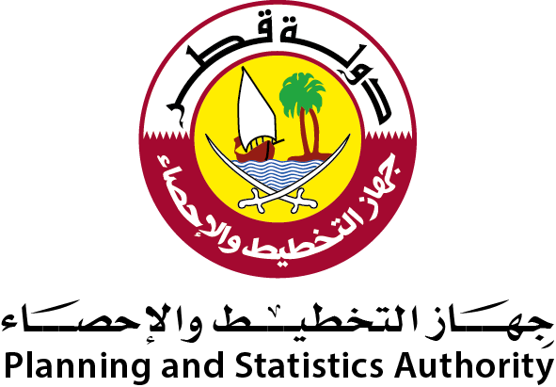
جهــــــاز التخطيــــط والإحصـــــاء

إحصاءات البنوك والتأمين
Banks and Insurance Statistics
2018

إحصاءات البنوك والتأمين
Banks and Insurance
2017

إحصاءات البنوك والتأمين
Banks and Insurance Statistics
2019

العدد 31 31th Issue

العدد 32 32th Issue

